상품제안서
샤오미 홈캠 스마트 카메라 CCTV C400 | 상품코드: S43871

 |  |  |  |  |  |  | 02-713-8555 | www.synergygift.co.kr
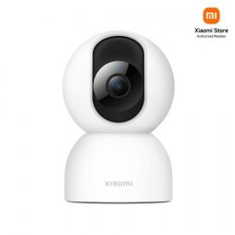

【상세/제작정보】

【인쇄/포장옵션】 | 레이저, 풀칼라 / 포장지포장

【공급단가】 | 수량 | 10~ | 50~ | 100~ | 300~ | 500~
*VAT별도 | 단가 | 56,740원 | 53,250원 | 51,500원 | 50,240원 | 49,370원

【상품 URL】 | https://www.synergygift.co.kr:443/src/goods_detail.php?gdno=43871

